Sheet1
 | 팀 | 9조 CEO
 | 팀원 | 박은영
 | 주제 | 지도기반 채팅 커뮤니티
 | 작성일 | 2019-04-10
주별 진행사항 및 계획 |  |  |  |  |  |  | 현재 진행상황 | 추후 계획
 |  |  | 1주차 | 2주차 | 3주차 | 4주차 | 5주차 | 6주차 | 7주차 | 8주차 | 9주차 | 10주차 | 11주차 | 12주차
 |  |  | 3.6 ~ 3.13 | 3.14 ~ 3.20 | 3.21 ~ 3.27 | 3.28 ~ 4.3 | 4.4 ~ 4.10 | 4.11 ~ 4.17 | 4.18 ~ 4.24 | 4.25 ~ 5.1 | 5.2 ~ 5.8 | 5.9 ~ 5. 15 | 5.16 ~ 5.22 | 5.23 ~ 5.29
요구사항 분석,설계 |  |  | ● | ● | ● | ● | ● 완료
구현 |  |  |  | ● | ● | ● | ● | ● | ● | ● | ● | ● | ●
테스트 |  |  |  |  |  |  |  |  |  |  |  | ● | ● | ●
유지보수 |  |  |  |  |  |  | ● |  |  |  |  | ● | ● | ●
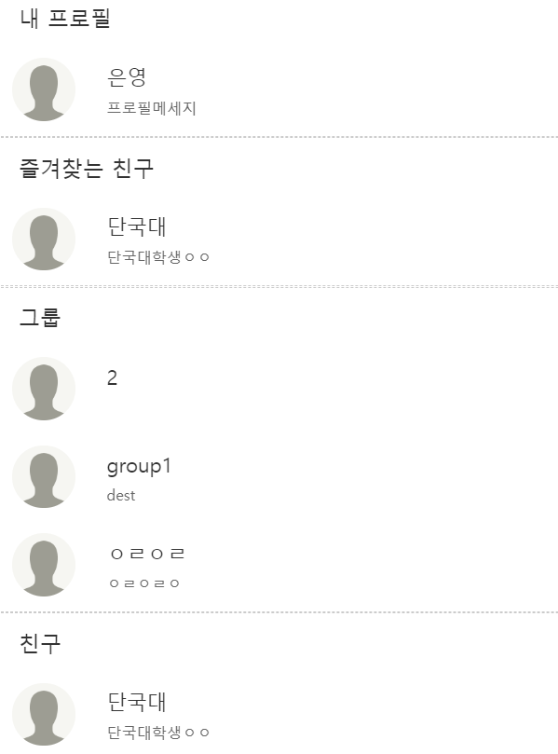
내용 |  |  | 샘플 프로토 타입 작성 | 레이아웃 header, footer leftMenu, rightMenu | 구글맵 추가 | 친구, 그룹 목록 | 그룹 만들기 | 사용자 검색 | 지도상에 검색된 그룹 을 표시 | 그룹의 상세, 참여 요청 | 채팅 socket.io 공부 | socket.io 채팅 기초 기능 구현 | 코드 유지보수 | 최종 보고서 작성
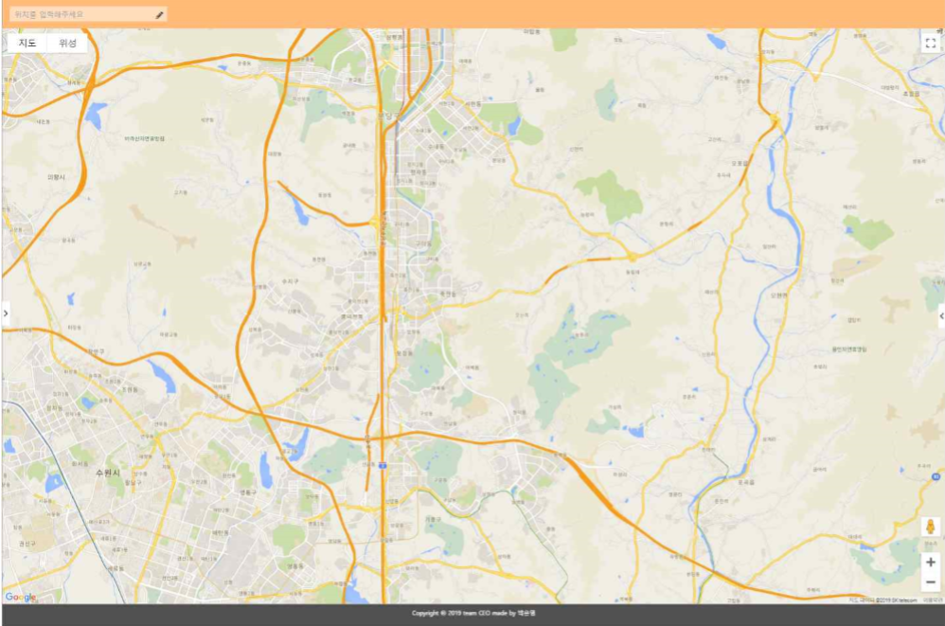
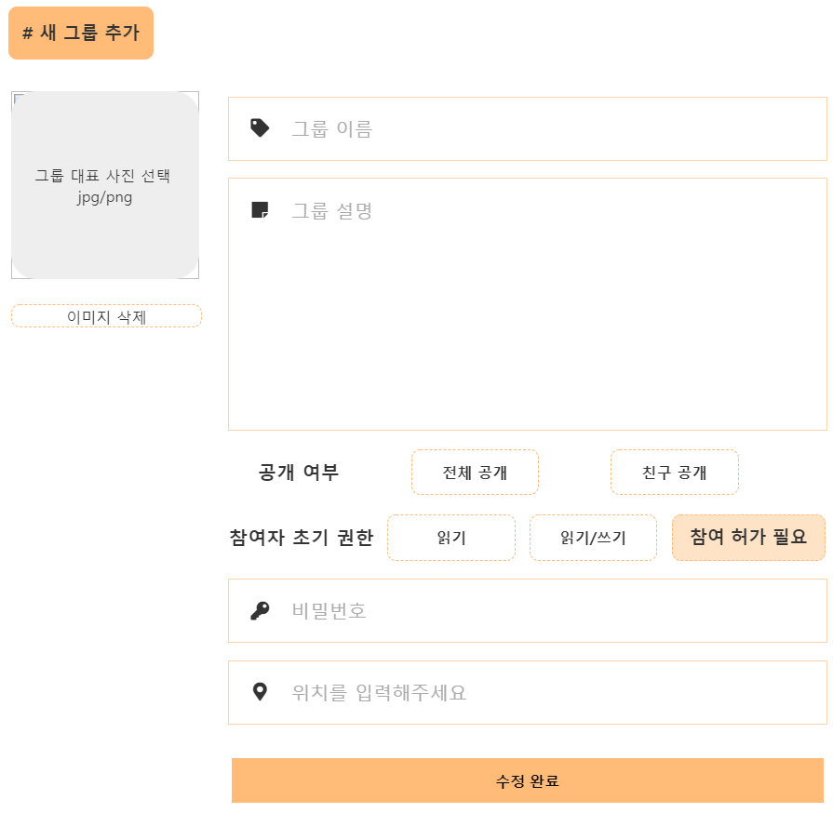
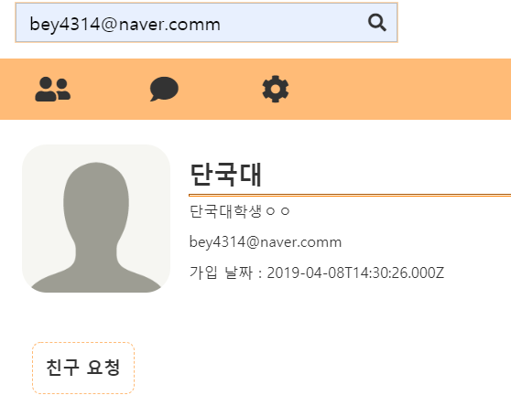
 |  |  | 샘플 요구사항 작성 | 로그인 |  |  |  |  | rightMenu: 지도상 내에 혹은 검색된 그룹리스트 | 중간 보고서 작성 |  |  | 테스트
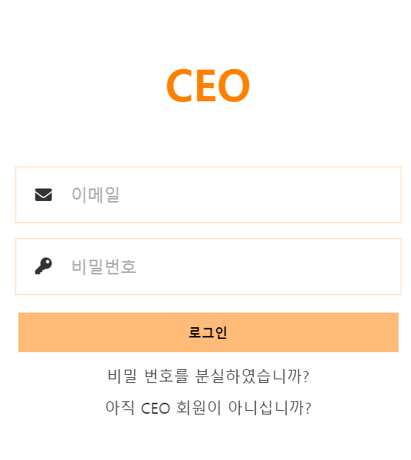
 |  |  | 샘플 Restful API 작성 |  |  |  |  |  |  | 전문가 미팅 |  |  | 진행사항 점검 및 Ver1.5 계획
 |  |  | 샘플 Database 작성
 |  |  | node.js vue.js 플러그인 설치 |  |  |  |  |  |  |  |  | 그룹 환경설정 - 매니저
 |  |  |  |  |  |  |  |  |  |  |  | 그룹 환경설정 - 참여자
 |  |  |  |  |  |  |  |  |  |  |  | 그룹 push 조회
 |  |  |  |  |  |  |  |  |  |  |  | 카테고리 push 조회
 |  |  |  |  |  |  |  |  |  |  |  | 그룹 즐겨찾기
 |  |  |  |  |  |  |  |  |  |  |  | 그룹 내 채팅 페이지
 |  |  |  |  |  |  |  |  |  |  |  | 그룹 header, footer
 |  |  |  |  | 회원가입 |  |  | 친구 추가/취소 |  |  |  | 그룹 메뉴 - 카테고리
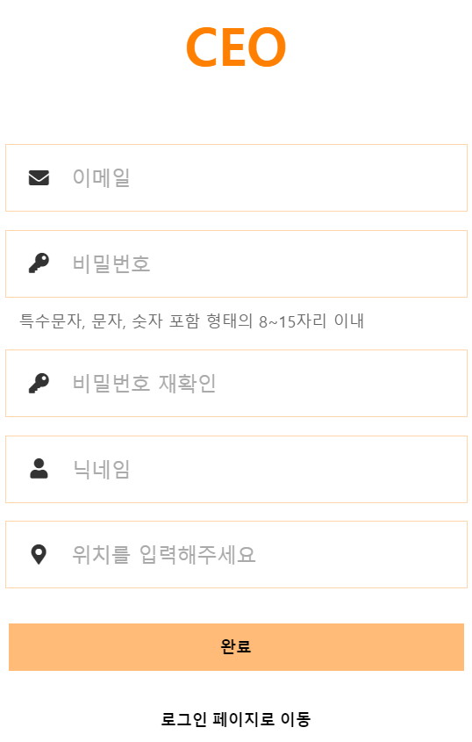
 |  |  |  |  |  |  |  | 친구 요청 수락/거절 |  |  |  | 그룹메뉴 -채팅 참여자
 |  |  |  |  |  |  |  | 대기친구 > 요청 온 친구 (수락/거절) |  |  |  | 그룹메뉴-필터
 |  |  |  |  |  |  |  | 대기친구 > 요청 한 친구 (취소)
 |  |  |  |  |  |  | 요구사항 Restful API 정제 | 대기그룹 > 요청 온 그룹 (수락/거절)
 |  |  |  |  |  |  | 코드 수정/유지보수 | 대기친구 > 요청 한 그룹 (취소)
 |  |  |  |  |  |  | 마일스톤 계획 | 환경설정 - 로그아웃

 |  |  |  |  |  | 친구 삭제
 |  |  |  |  |  | 친구 즐겨찾기
 |  |  |  |  |  | 친구 위치 정보 조회
 |  |  |  |  |  | 친구 정보 조회
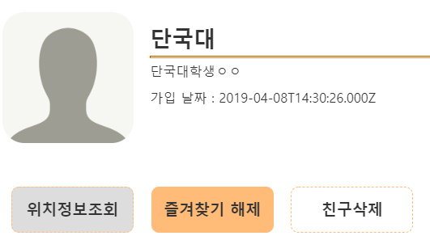

 |  |  |  |  |  | 내 프로필 조회
 |  |  |  |  | 구글 맵 위치 검색 | 내 위치 조회
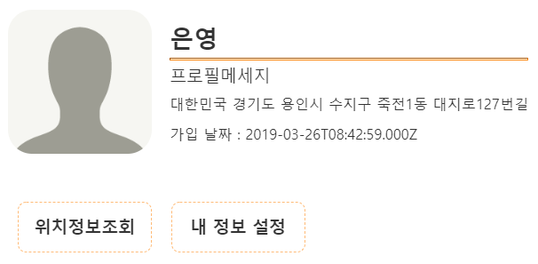

 |  |  |  |  |  | 내 정보 수정
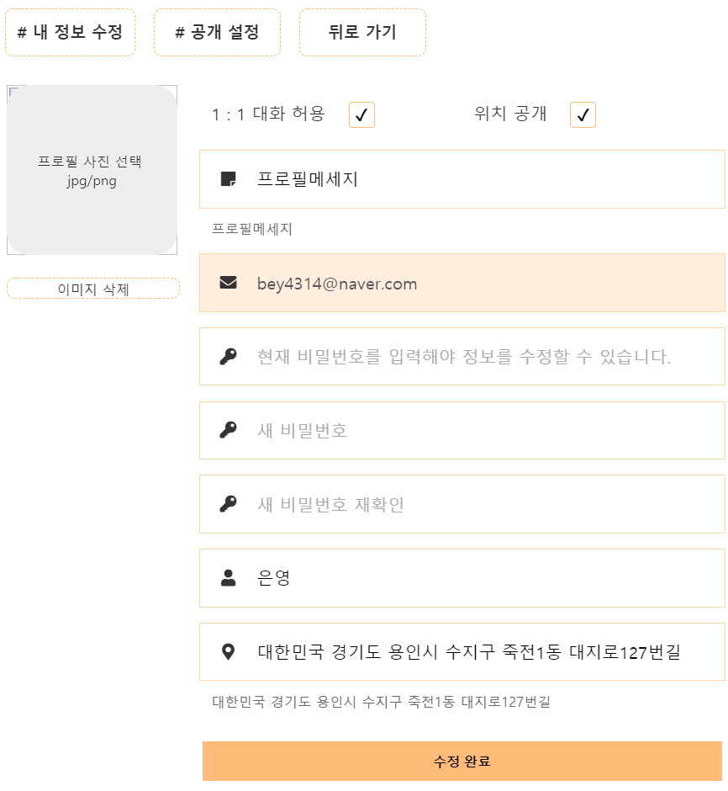

 |  |  |  |  | 회원가입 유효성 검사

